상품제안서
14oz 디브플레르 반무광화이트머그 | 상품코드: S42319

 |  |  |  |  |  |  | 02-713-8555 | www.synergygift.co.kr
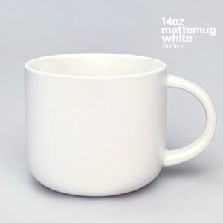

【상세/제작정보】 | 재 질 : 도자기<br>사 이 즈 : 지름 9.5 x 높이 8.5cm<br>용 량 : 410ml(14온스)<br>원 산 지 : 중국OEM

【인쇄/포장옵션】 | 실크 / 포장불가능

【공급단가】 | 수량 | 100~ | 300~ | 500~ | 1,000~ | 3,000~
*VAT별도 | 단가 | 3,710원 | 3,620원 | 3,560원 | 3,480원 | 3,240원

【상품 URL】 | https://www.synergygift.co.kr:443/src/goods_detail.php?gdno=42319

